Reporte de Formatos
TÍTULO |  |  | NOMBRE CORTO |  |  |  | DESCRIPCIÓN
Nombre con fotografía de los inspectores |  |  | ART91FRXLVIII |  |  |  | Nombre y fotografía de los Inspectores, Visitadores o Supervisores, por áreas
Tabla Campos
Ejercicio | Fecha de inicio del periodo que se informa | Fecha de término del periodo que se informa | Clave o nivel del puesto | Denominación del cargo | Fotografía | Nombre del servidor(a) público(a) | Primer apellido del servidor(a) público(a) | Segundo apellido del servidor(a) público(a) | ESTE CRITERIO APLICA A PARTIR DEL 01/07/2023 -> Sexo (catálogo) | Área de adscripción | Fecha de alta en el cargo | Domicilio oficial: Tipo de vialidad (catálogo) | Domicilio oficial: Nombre de vialidad | Domicilio oficial: Número Exterior | Domicilio oficial: Número interior | Domicilio oficial: Tipo de asentamiento (catálogo) | Domicilio oficial: Nombre del asentamiento | Domicilio oficial: Clave de la localidad | Domicilio oficial: Nombre de la localidad | Domicilio oficial: Clave del Municipio | Domicilio oficial: Nombre del municipio o delegación | Domicilio oficial: Clave de la entidad federativa | Domicilio oficial: Nombre de la entidad federativa (catálogo) | Domicilio oficial: Código postal | Número(s) de teléfono oficial | Extensión | Correo electrónico oficial, en su caso | Área(s) responsable(s) que genera(n), posee(n), publica(n) y actualizan la información | Fecha de actualización | Nota
2025 | 2025-04-01 | 2025-06-30 | 18 | Inspector | 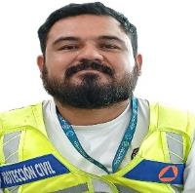 | Omar Alejandro | Barbosa | Soto | Hombre | Secretaría de Protección Civil, Prevención de Riesgos y Bomberos | 2023-09-01 | Avenida | Tecnológico | s/n | s/n | Fraccionamiento | Colonia | 1 | Playa Del Carmen | 8 | Municipio de Playa del Carmen | 23 | Quintana Roo | 77725 | 9848773050 | 10182 | secretariadeproteccioncivil@gobiernodesolidaridad.gob.mx | Secretaría de Protección Civil, Prevención de Riesgos y Bomberos | 2025-06-30
2025 | 2025-04-01 | 2025-06-30 | 18 | Inspector | 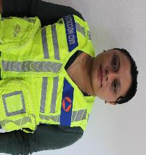 | Aura Karina | Torres | Gonzalez | Mujer | Secretaría de Protección Civil, Prevención de Riesgos y Bomberos | 2024-11-15 | Avenida | Tecnológico | s/n | s/n | Fraccionamiento | Colonia | 1 | Playa Del Carmen | 8 | Municipio de Playa del Carmen | 23 | Quintana Roo | 77725 | 9848773050 | 10182 | secretariadeproteccioncivil@gobiernodesolidaridad.gob.mx | Secretaría de Protección Civil, Prevención de Riesgos y Bomberos | 2025-06-30
2025 | 2025-04-01 | 2025-06-30 | 18 | Inspector |  | Sergio Alan | Hernandez | Hernandez | Hombre | Secretaría de Protección Civil, Prevención de Riesgos y Bomberos | 2022-10-10 | Avenida | Tecnológico | s/n | s/n | Fraccionamiento | Colonia | 1 | Playa Del Carmen | 8 | Municipio de Playa del Carmen | 23 | Quintana Roo | 77725 | 9848773050 | 10182 | secretariadeproteccioncivil@gobiernodesolidaridad.gob.mx | Secretaría de Protección Civil, Prevención de Riesgos y Bomberos | 2025-06-30
2025 | 2025-04-01 | 2025-06-30 | 18 | Inspector | 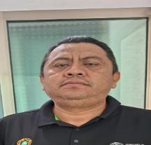 | Alex Alejandro | Tun | Pacheco | Hombre | Secretaría de Protección Civil, Prevención de Riesgos y Bomberos | 2025-02-01 | Avenida | Tecnológico | s/n | s/n | Fraccionamiento | Colonia | 1 | Playa Del Carmen | 8 | Municipio de Playa del Carmen | 23 | Quintana Roo | 77725 | 9848773050 | 10182 | secretariadeproteccioncivil@gobiernodesolidaridad.gob.mx | Secretaría de Protección Civil, Prevención de Riesgos y Bomberos | 2025-06-30
2025 | 2025-04-01 | 2025-06-30 | 18 | Inspector | 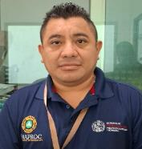 | Jorge Rolando | Ruiz | Cauich | Hombre | Secretaría de Protección Civil, Prevención de Riesgos y Bomberos | 2025-02-01 | Avenida | Tecnológico | s/n | s/n | Fraccionamiento | Colonia | 1 | Playa Del Carmen | 8 | Municipio de Playa del Carmen | 23 | Quintana Roo | 77725 | 9848773050 | 10182 | secretariadeproteccioncivil@gobiernodesolidaridad.gob.mx | Secretaría de Protección Civil, Prevención de Riesgos y Bomberos | 2025-06-30
2025 | 2025-04-01 | 2025-06-30 | 18 | Inspector | 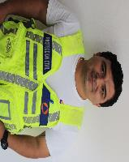 | Jesus Alberto | Trejo | Castañeda | Hombre | Secretaría de Protección Civil, Prevención de Riesgos y Bomberos | 2024-11-21 | Avenida | Tecnológico | s/n | s/n | Fraccionamiento | Colonia | 1 | Playa Del Carmen | 8 | Municipio de Playa del Carmen | 23 | Quintana Roo | 77725 | 9848773050 | 10182 | secretariadeproteccioncivil@gobiernodesolidaridad.gob.mx | Secretaría de Protección Civil, Prevención de Riesgos y Bomberos | 2025-06-30
2025 | 2025-04-01 | 2025-06-30 | 18 | Inspector | 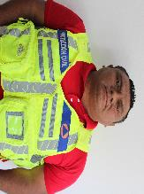 | Jose Eduardo | Pecero | Fernandez | Hombre | Secretaría de Protección Civil, Prevención de Riesgos y Bomberos | 2024-11-16 | Avenida | Tecnológico | s/n | s/n | Fraccionamiento | Colonia | 1 | Playa Del Carmen | 8 | Municipio de Playa del Carmen | 23 | Quintana Roo | 77725 | 9848773050 | 10182 | secretariadeproteccioncivil@gobiernodesolidaridad.gob.mx | Secretaría de Protección Civil, Prevención de Riesgos y Bomberos | 2025-06-30
2025 | 2025-04-01 | 2025-06-30 | 18 | Inspector | 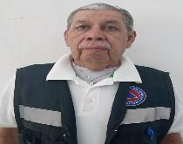 | Jose Luis | Garcia | Zamora | Hombre | Secretaría de Protección Civil, Prevención de Riesgos y Bomberos | 2022-03-24 | Avenida | Tecnológico | s/n | s/n | Fraccionamiento | Colonia | 1 | Playa Del Carmen | 8 | Municipio de Playa del Carmen | 23 | Quintana Roo | 77725 | 9848773050 | 10182 | secretariadeproteccioncivil@gobiernodesolidaridad.gob.mx | Secretaría de Protección Civil, Prevención de Riesgos y Bomberos | 2025-06-30
2025 | 2025-04-01 | 2025-06-30 | 18 | Inspector | 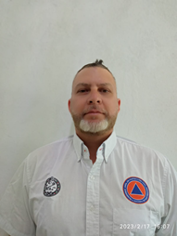 | Erick | Canel | Suarez | Hombre | Secretaría de Protección Civil, Prevención de Riesgos y Bomberos | 2015-08-01 | Avenida | Tecnológico | s/n | s/n | Fraccionamiento | Colonia | 1 | Playa Del Carmen | 8 | Municipio de Playa del Carmen | 23 | Quintana Roo | 77725 | 9848773050 | 10182 | secretariadeproteccioncivil@gobiernodesolidaridad.gob.mx | Secretaría de Protección Civil, Prevención de Riesgos y Bomberos | 2025-06-30
2025 | 2025-04-01 | 2025-06-30 | 18 | Inspector | 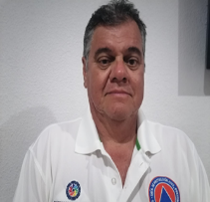 | Carlos Cesar | Jarquin | Martinez | Hombre | Secretaría de Protección Civil, Prevención de Riesgos y Bomberos | 2019-01-21 | Avenida | Tecnológico | s/n | s/n | Fraccionamiento | Colonia | 1 | Playa Del Carmen | 8 | Municipio de Playa del Carmen | 23 | Quintana Roo | 77725 | 9848773050 | 10182 | secretariadeproteccioncivil@gobiernodesolidaridad.gob.mx | Secretaría de Protección Civil, Prevención de Riesgos y Bomberos | 2025-06-30
2025 | 2025-04-01 | 2025-06-30 | 18 | Inspector | 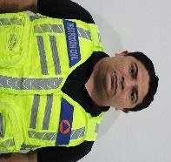 | Jose Carlos | Alonso | Garcia | Hombre | Secretaría de Protección Civil, Prevención de Riesgos y Bomberos | 2024-11-01 | Avenida | Tecnológico | s/n | s/n | Fraccionamiento | Colonia | 1 | Playa Del Carmen | 8 | Municipio de Playa del Carmen | 23 | Quintana Roo | 77725 | 9848773050 | 10182 | secretariadeproteccioncivil@gobiernodesolidaridad.gob.mx | Secretaría de Protección Civil, Prevención de Riesgos y Bomberos | 2025-06-30
2025 | 2025-04-01 | 2025-06-30 | 18 | Inspector | 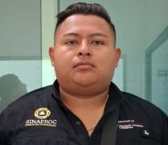 | Eliseo | Lopez | Jumenez | Hombre | Secretaría de Protección Civil, Prevención de Riesgos y Bomberos | 2022-01-03 | Avenida | Tecnológico | s/n | s/n | Fraccionamiento | Colonia | 1 | Playa Del Carmen | 8 | Municipio de Playa del Carmen | 23 | Quintana Roo | 77725 | 9848773050 | 10182 | secretariadeproteccioncivil@gobiernodesolidaridad.gob.mx | Secretaría de Protección Civil, Prevención de Riesgos y Bomberos | 2025-06-30
2025 | 2025-04-01 | 2025-06-30 | 18 | Inspector |  | Carlos Antonio | Beauregard | Palacio | Hombre | Secretaría de Protección Civil, Prevención de Riesgos y Bomberos | 2024-09-01 | Avenida | Tecnológico | s/n | s/n | Fraccionamiento | Colonia | 1 | Playa Del Carmen | 8 | Municipio de Playa del Carmen | 23 | Quintana Roo | 77725 | 9848773050 | 10182 | secretariadeproteccioncivil@gobiernodesolidaridad.gob.mx | Secretaría de Protección Civil, Prevención de Riesgos y Bomberos | 2025-06-30
2025 | 2025-04-01 | 2025-06-30 | 18 | Inspector | 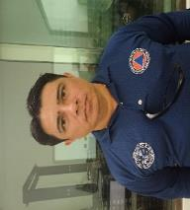 | Manuel Jesus | Vazquez | Tum | Hombre | Secretaría de Protección Civil, Prevención de Riesgos y Bomberos | 2024-07-01 | Avenida | Tecnológico | s/n | s/n | Fraccionamiento | Colonia | 1 | Playa Del Carmen | 8 | Municipio de Playa del Carmen | 23 | Quintana Roo | 77725 | 9848773050 | 10182 | secretariadeproteccioncivil@gobiernodesolidaridad.gob.mx | Secretaría de Protección Civil, Prevención de Riesgos y Bomberos | 2025-06-30
2025 | 2025-04-01 | 2025-06-30 | 18 | inspector |  | Edgar | Garcia | Vazquez | Hombre | Secretaría de Protección Civil, Prevención de Riesgos y Bomberos | 2024-11-15 | Avenida | Tecnológico | s/n | s/n | Fraccionamiento | Colonia | 1 | Playa Del Carmen | 8 | Municipio de Playa del Carmen | 23 | Quintana Roo | 77725 | 9848773050 | 10182 | secretariadeproteccioncivil@gobiernodesolidaridad.gob.mx | Secretaría de Protección Civil, Prevención de Riesgos y Bomberos | 2025-06-30
2025 | 2025-04-01 | 2025-06-30 | 18 | inspector |  | Cristoper David | Berro | Franco | Hombre | Secretaría de Protección Civil, Prevención de Riesgos y Bomberos | 2025-02-01 | Avenida | Tecnológico | s/n | s/n | Fraccionamiento | Colonia | 1 | Playa Del Carmen | 8 | Municipio de Playa del Carmen | 23 | Quintana Roo | 77725 | 9848773050 | 10182 | secretariadeproteccioncivil@gobiernodesolidaridad.gob.mx | Secretaría de Protección Civil, Prevención de Riesgos y Bomberos | 2025-06-30
2025 | 2025-04-01 | 2025-06-30 | 18 | inspector |  | Edwin Augusto | Rosado | Diaz | Hombre | Secretaría de Protección Civil, Prevención de Riesgos y Bomberos | 2025-02-01 | Avenida | Tecnológico | s/n | s/n | Fraccionamiento | Colonia | 1 | Playa Del Carmen | 8 | Municipio de Playa del Carmen | 23 | Quintana Roo | 77725 | 9848773050 | 10182 | secretariadeproteccioncivil@gobiernodesolidaridad.gob.mx | Secretaría de Protección Civil, Prevención de Riesgos y Bomberos | 2025-06-30

